关系图
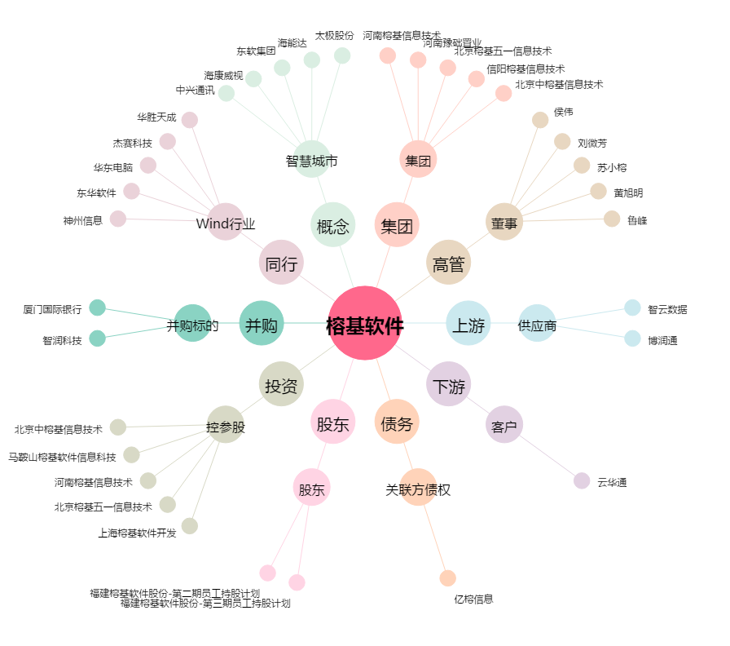
榕基软件[002474.SZ] - 关系概览图

